PRES
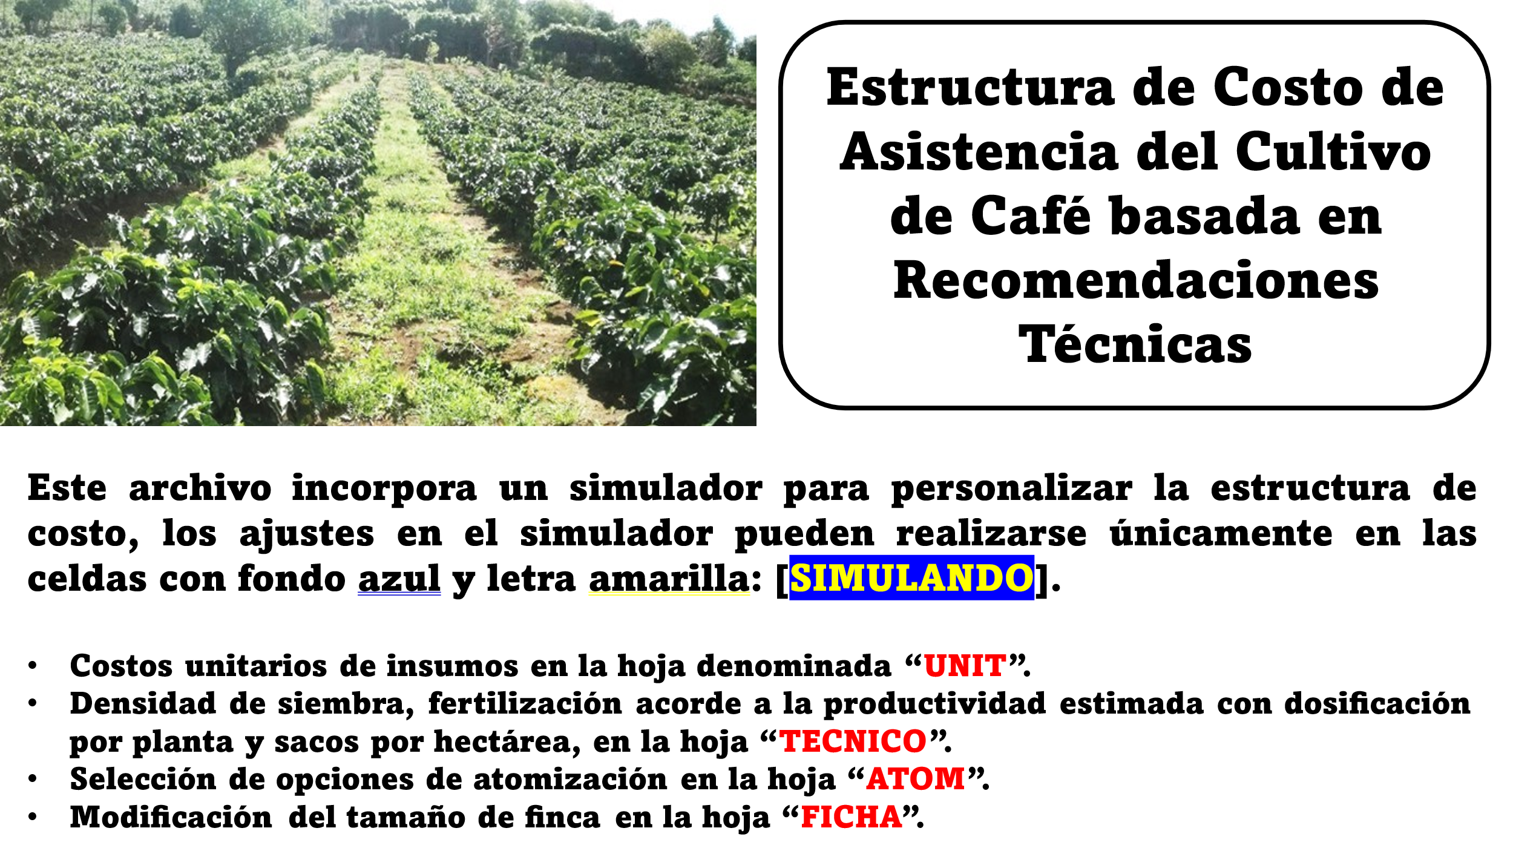

ATOM
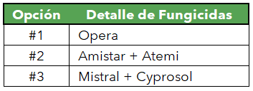
ATOMIZACIONES |  |  |  |  |  |  | Aplic. | Época, s/Región | Opción
 |  |  |  |  |  |  | 1 | Prefloración | 0 |  | Primera o Cuarta Atomización (Opciones):
 |  | Potencial |  | M-Obra |  |  | 2 | May-Jun, Jun-Jul. | 0
 | a | 10.63 | hh/ha | 64.22 |  |  | 3 | Ago, Set. | 0
 | b | 0.70 |  |  |  |  | 4 | Set, Oct-Nov. | 0

Labor de Cultivo | # Apl. | L/apl | hh/200 L | hh/ha
Atomizaciones | 4 | 650 | 4.94 | 64.22 |  |  | Segunda o Tercera Atomización (Opciones):

Insumos | Und. | Dosis | Frec. | Total (Und.) | Precio | Costo
Amistar 50 WG | kg | 0.200 | 2.286 | 0.457 | 134,020 | 61,247 |  |  |  |  |  |  |  | Estrobilurina | 0.686
Atemi 10 SL | L | 0.400 | 1.714 | 0.686 | 31,882 | 21,871 |  |  |  |  |  |  |  | Triazol | 2.286
Coadyuvante | L | 0.201 | 4.000 | 2.613 | 8,260 | 21,584
Cyprosol 10 SL | L | 0.400 | 1.143 | 0.457 | 19,757 | 9,029
Funibiol (bioinsumo) | L | 1.000 | 0.571 | 0.571 | 11,518 | 6,577
Hidróxido de Cobre | kg | 1.000 | 0.571 | 0.571 | 11,663 | 6,660 |  | Insumos | Frec. | 1ra | 2da | 3ra | 4ta | Cobres | 2.000
Mistral 25 SC | L | 0.400 | 0.571 | 0.229 | 24,393 | 5,586 |  | Amistar 50 WG | 2.286 | 0.000 | 0.000 | 0.000 | 0.000
Opera 18.3 SE | L | 1.000 | 1.143 | 1.143 | 30,760 | 35,159 |  | Atemi 10 SL | 1.714 | 0.000 | 0.000 | 0.000 | 0.000
Cobre más Soluble | kg/L | 1.250 | 1.143 | 1.429 | 10,587 | 15,129 |  | Coadyuvante | 4.000 | 0.000 | 0.000 | 0.000 | 0.000
Agua | L | 650 | 4 | 2,600 | - | - |  | Cyprosol 10 SL | 1.143 | 0.000 | 0.000 | 0.000 | 0.000
 |  | Und./ha |  | Und./ha |  | 182,841 |  | Funibiol (bioinsumo) | 0.571 |  | 0.000 | 0.000
 |  |  |  |  |  |  |  | Hidróxido de Cobre | 0.571 |  | 0.000 | 0.000
WEB |  | WEB |  |  |  |  |  | Mistral 25 SC | 0.571 | 0.000 | 0.000 | 0.000 | 0.000
Pag. 52 a 65 |  | Pag. 10, 16 a 17 |  |  |  |  |  | Opera 18.3 SE | 1.143 | 0.000 | 0.000 | 0.000 | 0.000
 |  |  |  |  |  |  |  | Cobres más Solubles | 1.143 |  | 0.000 | 0.000
 |  |  |  |  |  |  |  | Costo de Aplicación |  | 0 | 0 | 0 | 0

Bioestimulante (efecto fungicida) | Dosis (Und/ha) | CRC/Und
Funibiol (L) | 1.00 | 11,518.29
Keyplex 350 DP (L) | 1.00

Cobres (+Solubles) | Dosis (Und/ha) | CRC/Und
Fytosan 20 WP (kg) | 2.00 | 8,767.16
Kypros 85 WP (kg) | 1.50 | 10,582.76
Sergomil L-60 (L) | 1.00 | 8,862.67
Cupritozell 24 SC (L) | 0.75 | 14,136.01

Coady. (Surfactante) | Dosis | CRC/L
Break Thru 100 SL | 60 a 120 | 28,065.88 | 0.09
Cosmo- In d 27 SL | 200 | 5,641.64 | 0.2
Imbirex CR 80 SL | 100 |  | 0.1
Limonoil 15 SL | 200 a 300 | 6,695.21 | 0.25
Drexel Pas 80 SL | 125 a 400 | 4,923.61 | 0.2625
 | ml/200 L
 |  |  | 0.40

